그래프
[그림1]
청년(15~29세) 취업률
 | 취업률 | 전년 대비 증감
2013 | 39.5 | -0.8
2014 | 40.5 | 1
2015 | 41.2 | 0.7
2016 | 41.7 | 0.5
2017 | 42.1 | 0.4
2018 | 42.7 | 0.6
2019 | 43.5 | 0.8
2020 | 42.2 | -1.3
2021 | 44.2 | 2
2022 | 46.6 | 2.4
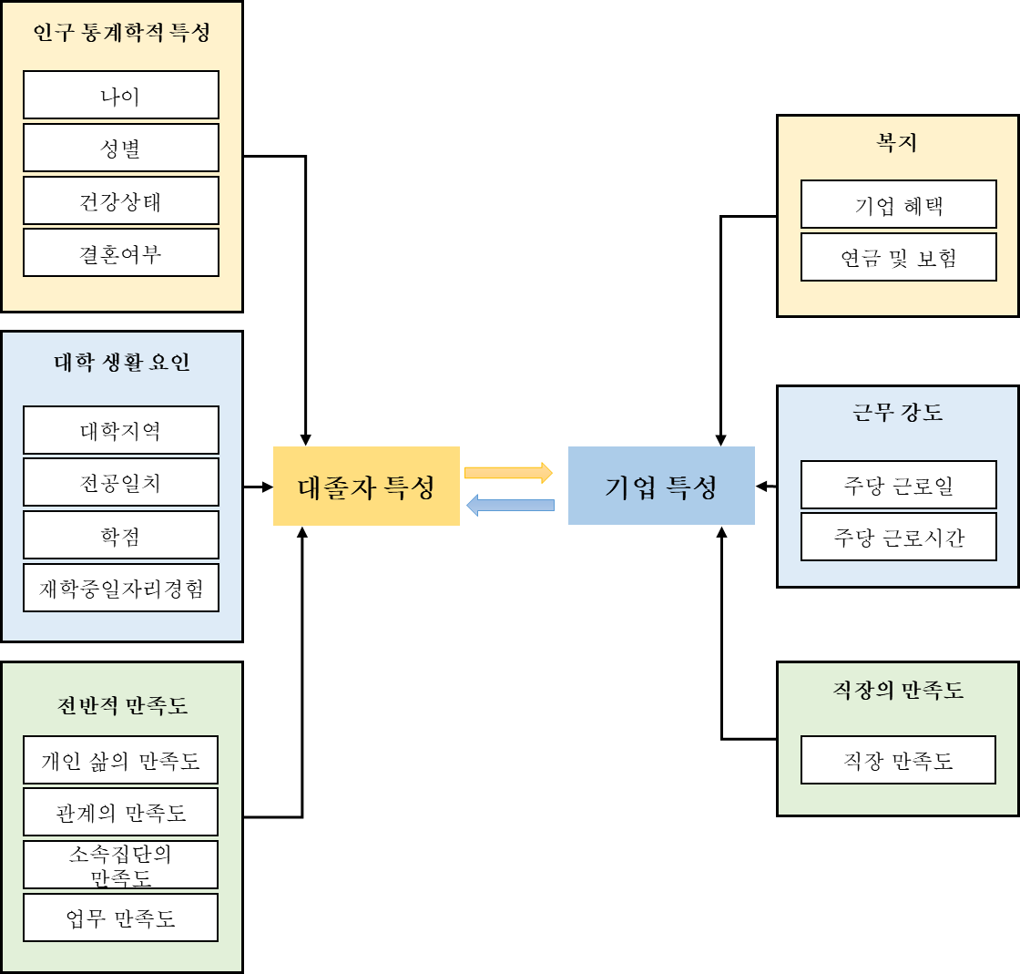

[그림2]
첫 일자리에서 평균 근무 기간 (월)
 | 전체 | 첫 일자리를 그만둔 경우 | 첫 일자리가 현 직장인 경우
2018 | 18 | 14 | 25
2019 | 17 | 14 | 25
2020 | 18 | 14 | 26
2021 | 18 | 14 | 27
2022 | 19 | 14 | 27

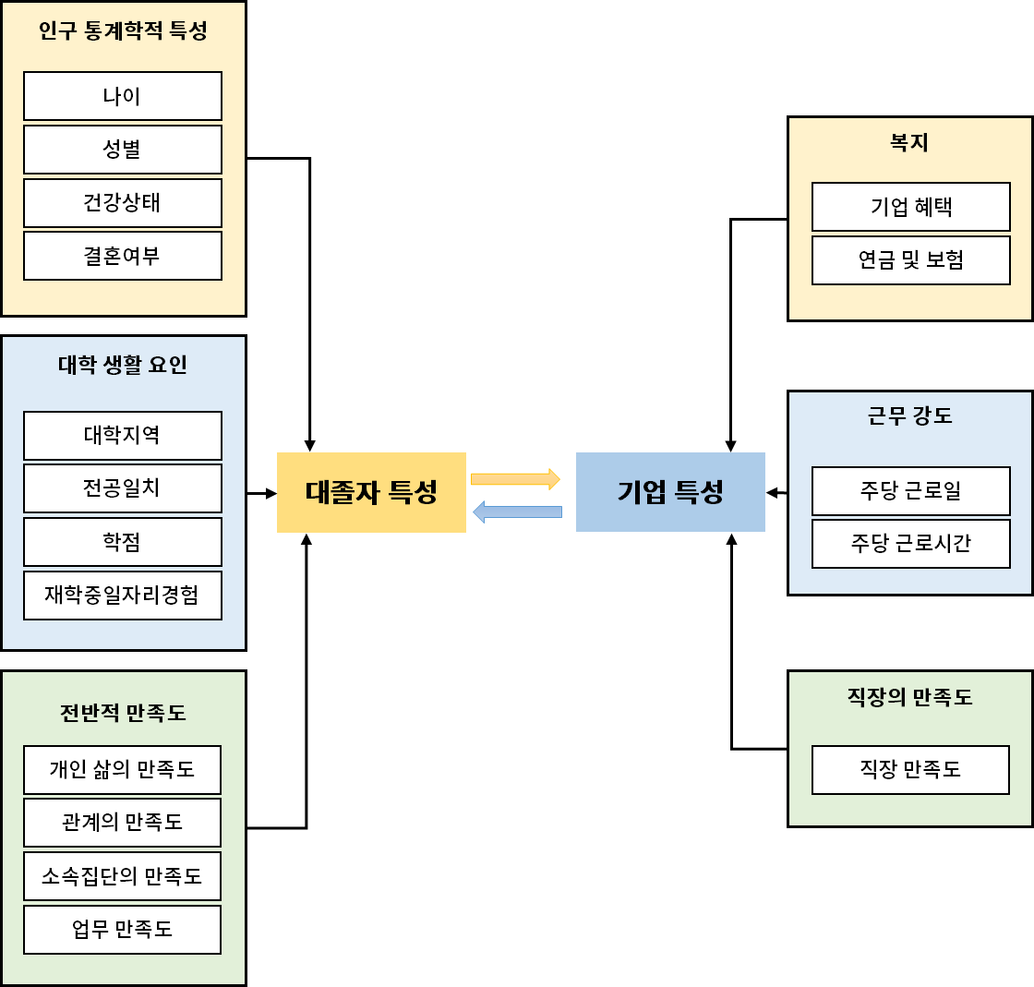

청년(15~29세) 취업률
 | 취업률 | 전년 대비 증감
2013 | 39.5 | -0.8
2014 | 40.5 | 1
2015 | 41.2 | 0.7
2016 | 41.7 | 0.5
2017 | 42.1 | 0.4
2018 | 42.7 | 0.6
2019 | 43.5 | 0.8
2020 | 42.2 | -1.3
2021 | 44.2 | 2
2022 | 46.6 | 2.4

글씨체
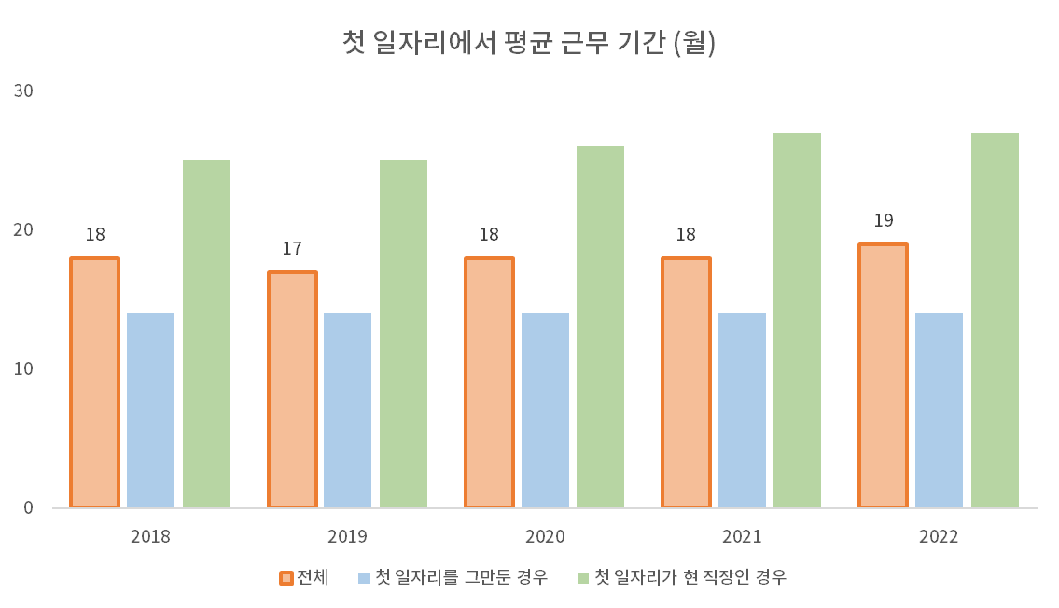
청년(15~29세) 취업률
 | 취업률 | 전년 대비 증감
2013 | 39.5 | -0.8
2014 | 40.5 | 1
2015 | 41.2 | 0.7
2016 | 41.7 | 0.5
2017 | 42.1 | 0.4
2018 | 42.7 | 0.6
2019 | 43.5 | 0.8
2020 | 42.2 | -1.3
2021 | 44.2 | 2
2022 | 46.6 | 2.4
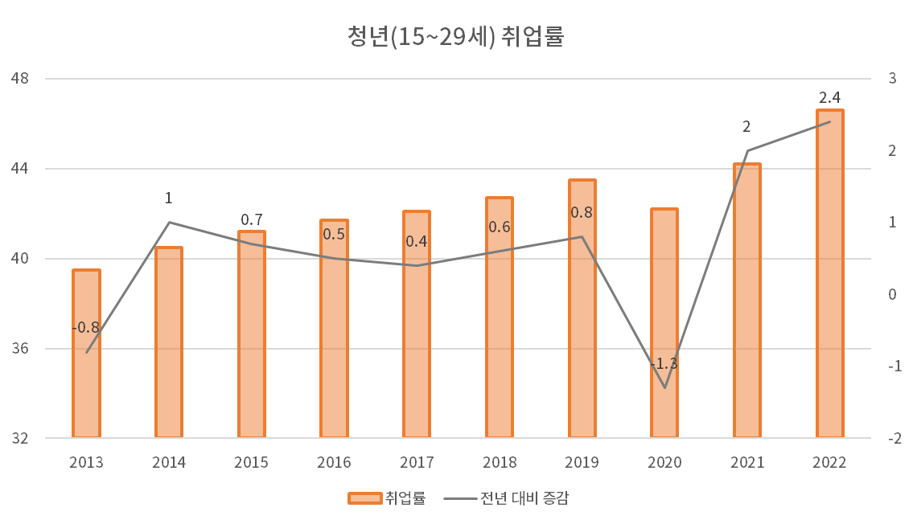

인구 통계학적 특성
나이
대졸자 특성
대학 생활 요인
전반적 만족도
성별
건강상태
결혼여부
대학지역
전공일치
학점
재학중일자리경험
개인 삶의 만족도
관계의 만족도
소속집단의 만족도
업무 만족도
복지
기업 혜택
기업 특성
근무 강도
직장의 만족도
연금 및 보험
주당 근로일
주당 근로시간
직장 만족도

첫 일자리에서 평균 근무 기간 (월)
 | 전체 | 첫 일자리를 그만둔 경우 | 첫 일자리가 현 직장인 경우
2018 | 18 | 14 | 25
2019 | 17 | 14 | 25
2020 | 18 | 14 | 26
2021 | 18 | 14 | 27
2022 | 19 | 14 | 27

